关系图
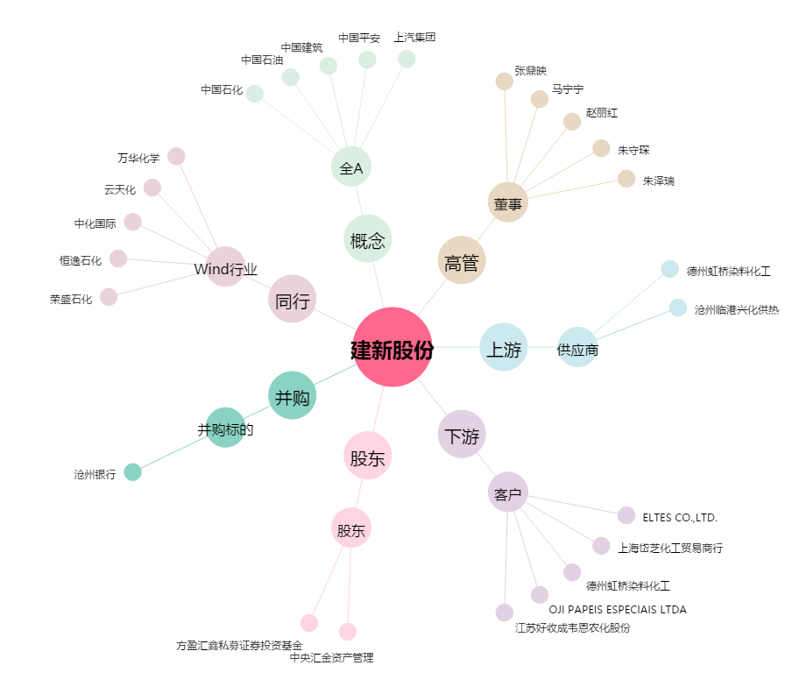
建新股份[300107.SZ] - 关系概览图

